Ficha Técnica
PLANILLA DE DATOS GARANTIZADOS |  |  |  | 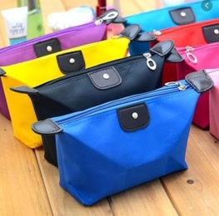

COSMETIQUERA |  |  |  | CÓDIGO | 2016273
 |  |  |  | FECHA REVISIÓN | 2020-11-17
 |  |  |  | ÁREA ESPECIALISTA: GERENCIA DE MERCADEO

DECRIPCIÓN SAP: Cosmetiquera
ITEM | DATOS | UNIDAD | PEDIDO |  | COMENTARIO
1 | Empresa proveedora | … | (*)
2 | Fabricante | … | (*)
3 | Marca | … | (*)
4 | Modelo | … | (*)
5 | País de origen | … | (*)
6 | Norma de fabricación y ensayos | … | (N/A)
7 | Embalaje | … | CAJAS QUE NO EXCEDAN PESO DE 60 LIBRAS, PALETIZADO Y FLEJADO
8 | Garantía |  | (N/A)
9 | Material |  | Polyester
10 | Impresión
10.1 | Tipo de Impresión | … | Sin Logo
10.2 | Colores de Impresión General | … | CMYK full color
10.3 | Colores del Logo Edenorte | Pantone | Blanco
10.4 | Color bulto | … | Azul, Rojo, Verde, Amarillo o Negro
11 | Dimensiones
11.1 | Ancho | Pulgada | 10.6"
11.2 | Alto | Pulgada | 4.7"
11.3 | Profundidad | Pulgada | 2.7"
12 | Tamaño de impresión
12.1 | Ancho | Pulgada | 2"
12.2 | Alto | Pulgada | 2"
12 | Diseño de bulto |  | Según Arte Anexo (Ver Pestaña)
13 | Muestra del Artículo |  | Si, se requiere.
(*) A indicar por el oferente
(**) Timbrado en el material en alto o bajo relieve
 | 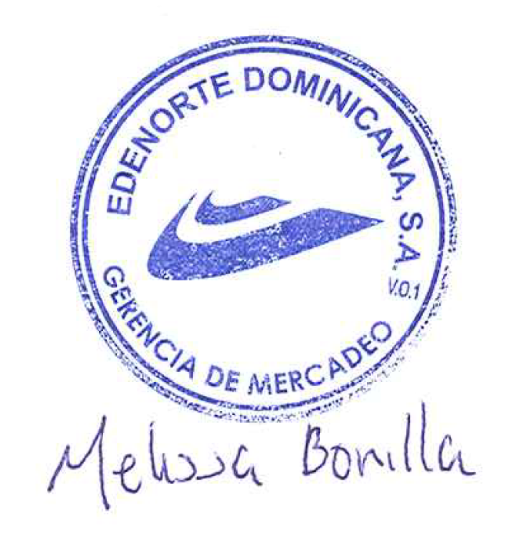
 |  |  |  | Fecha de la oferta

 | Melissa Bonilla Castillo |  |  | Nombre y firma del oferente
 | Diseñador Gráfico
COMENTARIOS:
1- Este material cumplirá con todas las indicaciones detalladas en la especificación técnica correspondiente. 2- En caso de haber una solicitud adicional por parte de La Distribuidora o que el Fabricante entienda deba entregar información adicional, para la correcta evaluación de la propuesta, se deberá hacer por escrito y anexado a esta planilla de Datos Garantizados.

